Верст PROFFI-M
Верстаки PROFFI-М
Фото | Наименование | Описание | Цена | Арт.
 | Верстак Верстакофф PROFFI-M 1МД-Т | (ВхГхШ) 850х700х700 мм. Состоит из: PROFFI-М столешница (фанера 24 мм + сталь 6мм), PROFFI тумба с дверцей. Вес - 70 кг. Объем - 0,37 куб. м. Кол-во мест с экраном - 2. | 16,958.00 ₽ | 101102
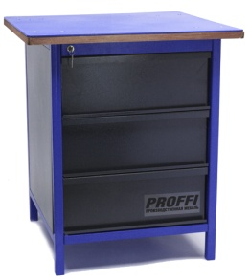 | Верстак Верстакофф PROFFI-M 1МД-Д | (ВхГхШ) 850х700х700 мм. Состоит из: PROFFI-М столешница (фанера 24 мм + сталь 6мм) PROFFI тумба с 3 выдвижными ящиками. Вес - 90 кг. Объем - 0,37 куб. м. Кол-во мест с экраном - 2. | 21,368.00 ₽ | 102106
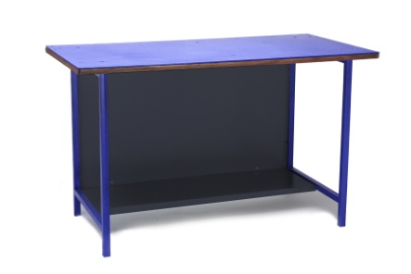 | Верстак Верстакофф PROFFI-M 2МД ОПС2О | (ВхГхШ) 850х700х1400 мм. Состоит из: PROFFI-М столешница (фанера 24 мм + сталь 6мм), PROFFI-М опора - 2 шт., PROFFI-М полка-стенка. Вес - 82 кг. Объем - 0,13 куб. м. Кол-во мест с экраном - 4. | 19,236.00 ₽ | 102116
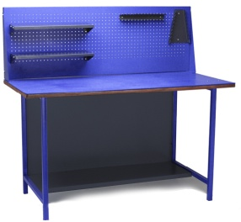 | Верстак Верстакофф PROFFI-M 2МД ОПС2О | (ВхГхШ) 850х700х1400 мм. Состоит из: PROFFI-М столешница (фанера 24 мм + сталь 6мм), PROFFI-М опора - 2 шт., PROFFI-М полка-стенка, PROFFI-М Экран. Вес - 92 кг. Объем - 0,15 куб. м. Кол-во мест с экраном - 5. | 21,998.00 ₽ | 102117
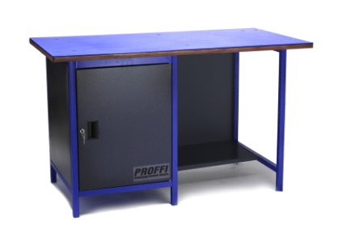 | Верстак Верстакофф PROFFI-M 2МД ОПС1ТЭ | (ВхГхШ) 850х700х1400 мм. Состоит из: PROFFI-М столешница (фанера 24 мм + сталь 6мм), PROFFI опора, PROFFI полка-стенка, PROFFI тумба с дверцей. Вес - 111 кг. Объем - 0,4 куб. м. Кол-во мест с экраном - 4. | 26,093.00 ₽ | 102122
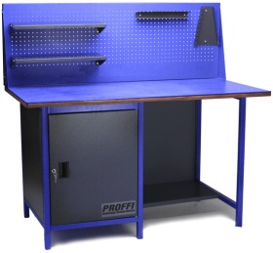 | Верстак Верстакофф PROFFI-M 2МД ОПС1ТЭ | (ВхГхШ) 850х700х1400 мм. Состоит из: PROFFI-М столешница (фанера 24 мм + сталь 6мм), PROFFI опора, PROFFI полка-стенка, PROFFI тумба с дверцей, PROFFI-M Экран 1400. Вес - 121 кг. Объем - 0,42 куб. м. Кол-во мест с экраном - 5. | 28,855.00 ₽ | 102123
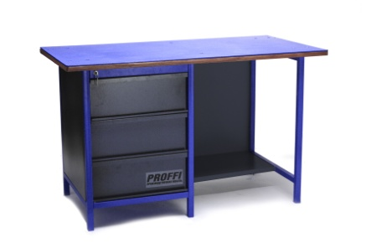 | Верстак Верстакофф PROFFI-M 2МД ОПС1ДЭ | (ВхГхШ) 850х700х1400 мм. Состоит из: PROFFI-М столешница (фанера 24 мм + сталь 6мм), PROFFI опора, PROFFI полка-стенка, PROFFI тумба с 3 выдвижными ящиками. Вес - 131 кг. Объем - 0,4 куб. м. Кол-во мест с экраном - 4. | 30,503.00 ₽ | 102128
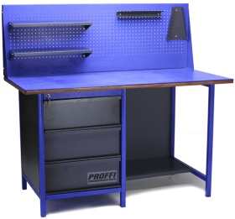 | Верстак Верстакофф PROFFI-M 2МД ОПС1ДЭ | (ВхГхШ) 850х700х1400 мм. Состоит из: PROFFI-М столешница (фанера 24 мм + сталь 6мм), PROFFI опора, PROFFI полка-стенка, PROFFI тумба с 3 выдвижными ящиками, PROFFI-M Экран 1400. Вес - 141 кг. Объем - 0,42 куб. м. Кол-во мест с экраном - 5. | 33,265.00 ₽ | 102129
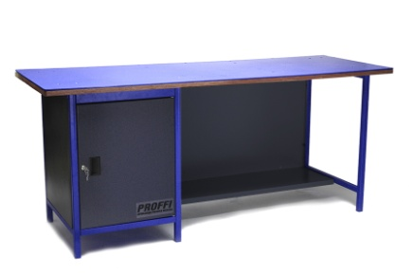 | Верстак Верстакофф PROFFI-M 3МД ОПС2ТЭ | (ВхГхШ) 850х700х2000 мм. Состоит из: PROFFI-М столешница (фанера 24 мм + сталь 6мм), PROFFI опора, PROFFI полка-стенка, PROFFI тумба с дверцей. Вес - 140 кг. Объем - 0,46 куб. м. Кол-во мест с экраном - 4. | 31,374.00 ₽ | 102146
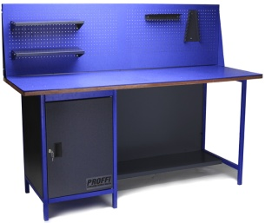 | Верстак Верстакофф PROFFI-M 3МД ОПС2ТЭ | (ВхГхШ) 850х700х2000 мм. Состоит из: PROFFI-М столешница (фанера 24 мм + сталь 6мм), PROFFI опора, PROFFI полка-стенка, PROFFI тумба с дверцей, PROFFI-M Экран 2000. Вес - 153 кг. Объем - 0,5 куб. м. Кол-во мест с экраном - 5. | 34,724.00 ₽ | 102147
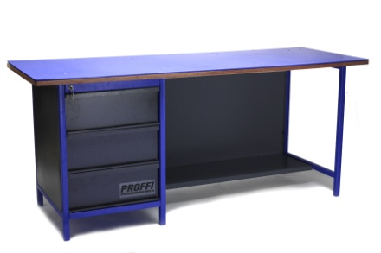 | Верстак Верстакофф PROFFI-M 3МД ОПС2ДЭ | (ВхГхШ) 850х700х2000 мм. Состоит из: PROFFI-М столешница (фанера 24 мм + сталь 6мм), PROFFI опора, PROFFI полка-стенка, PROFFI тумба с 3 выдвижными ящиками, PROFFI-M Экран 2000. Вес - 160 кг. Объем - 0,46 куб. м. Кол-во мест с экраном - 4. | 35,784.00 ₽ | 102152
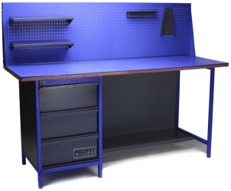 | Верстак Верстакофф PROFFI-M 3МД ОПС2ДЭ | (ВхГхШ) 850х700х2000 мм. Состоит из: PROFFI-М столешница (фанера 24 мм + сталь 6мм), PROFFI опора, PROFFI полка-стенка, PROFFI тумба с 3 выдвижными ящиками, PROFFI-M Экран 2000. Вес - 163 кг. Объем - 0,5 куб. м. Кол-во мест с экраном - 5. | 39,134.00 ₽ | 102153
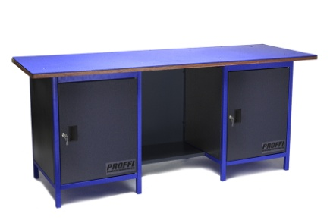 | Верстак Верстакофф PROFFI-M 3МД ТПС1ТЭ | (ВхГхШ) 850х700х2000 мм. Состоит из: PROFFI-М столешница (фанера 24 мм + сталь 6мм), PROFFI полка-стенка, PROFFI тумба с дверцей - 2 шт. Вес - 169 кг. Объем - 0,77 куб. м. Кол-во мест с экраном - 4. | 38,231.00 ₽ | 102158
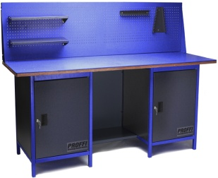 | Верстак Верстакофф PROFFI-M 3МД ТПС1ТЭ | (ВхГхШ) 850х700х2000 мм. Состоит из: PROFFI-М столешница (фанера 24 мм + сталь 6мм), PROFFI полка-стенка, PROFFI тумба с дверцей - 2 шт., PROFFI-M Экран 2000. Вес - 182 кг. Объем - 0,81 куб. м. Кол-во мест с экраном - 5. | 41,581.00 ₽ | 102159
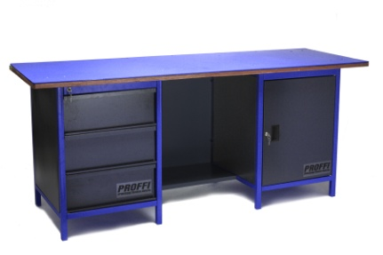 | Верстак Верстакофф PROFFI-M 3МД ТПС1ДЭ | (ВхГхШ) 850х700х2000 мм. Состоит из: PROFFI-М столешница (фанера 24 мм + сталь 6мм), PROFFI полка-стенка, PROFFI тумба с дверцей, PROFFI тумба с 3 выдвижными ящиками. Вес - 189 кг. Объем - 0,77 куб. м. Кол-во мест с экраном - 4. | 42,641.00 ₽ | 102164
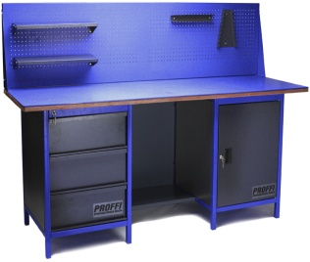 | Верстак Верстакофф PROFFI-M 3МД ТПС1ДЭ | (ВхГхШ) 850х700х2000 мм. Состоит из: PROFFI-М столешница (фанера 24 мм + сталь 6мм), PROFFI полка-стенка, PROFFI тумба с дверцей, PROFFI тумба с 3 выдвижными ящиками, PROFFI-M Экран 2000. Вес - 202 кг. Объем - 0,81 куб. м. Кол-во мест с экраном - 5. | 45,991.00 ₽ | 102165
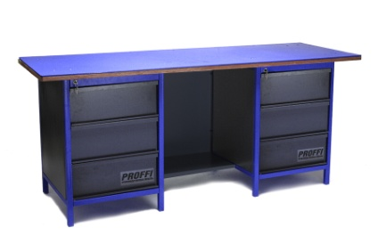 | Верстак Верстакофф PROFFI-M 3МД ДПС1ДЭ | (ВхГхШ) 850х700х2000 мм. Состоит из: PROFFI-М столешница (фанера 24 мм + сталь 6мм), PROFFI полка-стенка, PROFFI тумба с 3 выдвижными ящиками - 2 шт. Вес - 209 кг. Объем - 0,77 куб. м. Кол-во мест с экраном - 4. | 47,051.00 ₽ | 102170
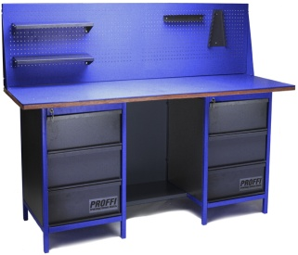 | Верстак Верстакофф PROFFI-M 3МД ДПС1ДЭ | (ВхГхШ) 850х700х2000 мм. Состоит из: PROFFI-М столешница (фанера 24 мм + сталь 6мм), PROFFI полка-стенка, PROFFI тумба с 3 выдвижными ящиками - 2 шт., PROFFI-M Экран 2000. Вес - 222 кг. Объем - 0,81 куб. м. Кол-во мест с экраном - 5. | 50,401.00 ₽ | 102171

